観光施設一覧
市区町村コード | NO | 都道府県名 | 市区町村名 | 名称 | 名称_カナ | 名称_英語 | POIコード | 住所 | 方書 | 緯度 | 経度 | 利用可能曜日 | 開始時間 | 終了時間 | 利用可能日時特記事項 | 料金（基本） | 料金（詳細） | 説明 | 説明_英語 | アクセス方法 | 駐車場情報 | バリアフリー情報 | 連絡先名称 | 連絡先電話番号 | 連絡先内線番号 | 画像 | 画像_ライセンス | URL | 備考
132117 |  | 東京都 | 清瀬市 | 清瀬せせらぎ公園 | キヨセセセラギコウエン | kiyose seseragipark | 1003a | 清瀬市中里2-1471 | － | 35°47’0 | 139°30’38 | 月火水木金土日 |  |  |  | 無料 | － | 空堀川の一部約510メートルに清流を復活させ、雑木林の保存とあいまって、水辺に親しむ散策路 | It is a park doubling as awalking path that revives the clear stream to some500 meters of the karabori-river and is familiar to the waterside. | ・西武池袋線清瀬駅北口より西武バス所沢東口（安松経由）行き、中里団地バス停下車、徒歩5分 ・西武池袋線秋津駅北口よりきよバス、第四小学校西バス停下車、徒歩3分 | あり | 多目的トイレ | 水と緑と公園課緑と公園係 | 042-492-5111 | 3241, 3242 | 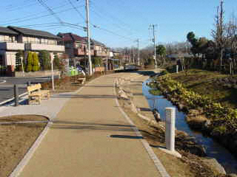 | CC BYに準拠。 | http://www.city.kiyose.lg.jp/shisetsu/sportssisetukouen/kouenkamikiyoto/1001304.html
132217 |  | 東京都 | 清瀬市 | 清瀬金山緑地公園 | キヨセカナヤマリョクチコウエン | kiyose kanayamaryokuchipark | 1003a | 清瀬市中里4-650 | － | 35°47’21 | 139°31’21 | 月火水木金土日 |  |  |  | 無料 | － | 公園のテーマは武蔵野の風と光で、武蔵野の自然の再現を図っています。 | Park thema is light and wind of musashino and we are trying to reproduce the nature of musashino. | 西武池袋線清瀬駅北口より西武バス、台田団地行き（中里経由及び清瀬市役所経由）下田バス停（所要時間：約15分）下車、徒歩５分 | 28台（障害者用スペース１台を含む）最初30分まで無料、30分以降1時間ごと250円、2時間30分以降30分ごと100円、最大料金（24時間1500円） | 多目的トイレ | 水と緑と公園課緑と公園係 | 042-492-5111 | 3241, 3242 | 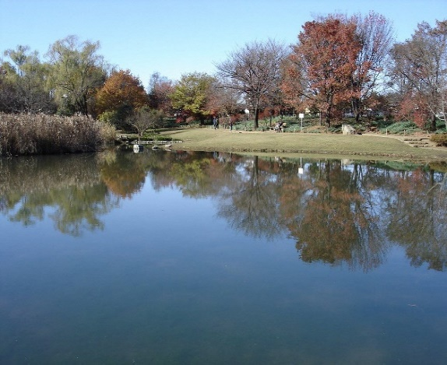 | CC BYに準拠。 | http://www.city.kiyose.lg.jp/shisetsu/sportssisetukouen/kouennakazato/1001335.html
132217 |  | 東京都 | 清瀬市 | 清瀬市郷土博物館 | キヨセシキョウドハクブツカン | kiyose city museum |  | 清瀬市上清戸2-6-41 | - | 35.7795 | 139.521 | 火水木金土日および祝日の月 | 9:00:00 | 17:00:00 | 月曜祝日の翌日火曜日及び年末年始は不可 | 無料（企画展を除く） | － | 伝承スタジオ・講座室・ギャラリーの貸出有り。喫茶スペース有り。 | － | 西武池袋線清瀬駅北口より徒歩10分、または北口バス乗り場１番より乗車、「郷土博物館入口」下車徒歩約１分 | 正門側駐車場10台、南側駐車場約10台 | 車椅子;ベビーカー貸出有り;多目的トイレ有り;玄関スロープ有り;エレベーター有り | 郷土博物館事業係 | 042-493-8585 | － | 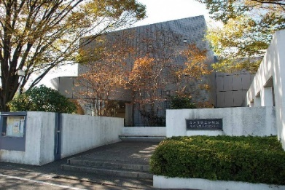 | CC BYに準拠。 | http://www.museum-kiyose.jp/index.html
132217 |  | 東京都 | 清瀬市 | 旧森田家 | キュウモリタケ | kiyoseshi-kyumoritake |  | 東京都清瀬市下宿2-524-1 | - | 35.7976 | 139.533 | 火水木金土日 | 9:30:00 | 16:30:00 | 年末年始は不可。 見学の場合は、下宿地域市民センターか郷土博物館まで申出が必要。施設使用する場合は、事前に郷土博物館へ申請が必要。 | 無料 | － | 清瀬市指定有形文化財 もとは野塩にあった農家で、江戸時代中期末から後期に建てられたものと思われる。 | － | 西武池袋線清瀬駅北口台田団地行きバス10分、台田団地下車徒歩乗車5分 | 有 | － | 郷土博物館事業係 | 042-493-8585 | － | 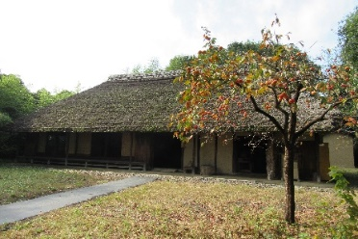 | CC BYに準拠。 | http://www.city.kiyose.lg.jp/s058/map/020/010/hpg000002836.html

